所需书单及准备工作

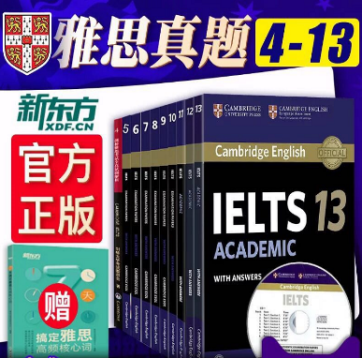
所需书单 | 重要程度
剑桥真题4-14 | 刚需 | 真题可以买个印影版的100不到10本，（真题加解析全套可联系店主198十八本包邮，厂家直发质量保证）用起来没区别。顾家北手把手写作，王陆语料库。这两个也建议买一下
剑桥解析4-14 | 刚需
王陆语料库 | 刚需
顾家北手把手教你写作 | 刚需
词汇可买词汇胜经或绿宝书 | 选买
刘洪波阅读真经5 | 选买
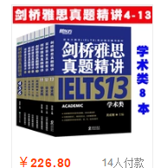
所需课程
王陆高分班 | 必看 | 这些课程是更新的，不过除了预测，技巧班每一期基本没有差别，我选的是讲的比较全的一期，如果想看新的，在全科里一般有近两个月的新课。

顾家北语法班（基础课程里） | 必看
何琼技巧班 | 必看
刘洪波阅读9分班（绝版课程里） | 必看
冯涛词汇 全科词汇语法里 | 必看
郭家荣阅读高分班 | 选看
杨帅口语高分班 | 必看
钱多多口语白金班 | 必看

顾家北精品班 | 必看

所需资料
阅读11类场景词 | 网盘有 | 这些资料自己打印就可以，需要打印的东西都有整理好的，在各阶段任务汇总那一页有详细说明，
顾家北翻译100句 | 网盘有
杨帅99句 | 网盘有
乐词单词APP（背单词） | 自行下载
雅思哥APP（练习口语） | 自行下载
雅思考满分APP（练习听力） | 自行下载

各阶段任务汇总
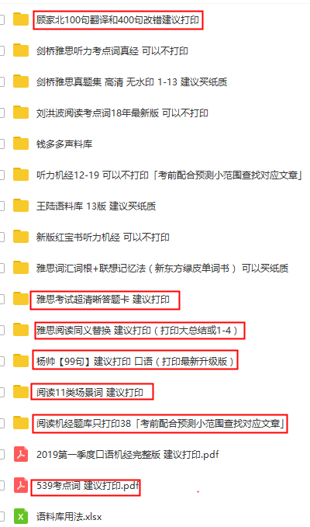
准备阶段
1.对照附录的材料清单，准备好所有材料 2.打印计划，熟读 2-3遍 3.做好每一门复习前，上面我要求准备工作，譬如整理课前材料等具体要求。 | 这个资料在计划里用到的资料里有整理好的，阅读机经只打印38就可以，只需打印需要打印的就可以，建议打印的可以不打印。
每日任务
1.王陆听力语料库听写练习（根据自己情况选择 1-2个 test，明确方法才可以开始做语料库），按要求订正整理背诵。 2.顾家北 100句，每一次 10-20句翻译，改错，把翻译拓展的句子读3遍。 3.练习杨帅第一节课上给出的材料，声料库每天读 （看过课程后） 4.整理的 阅读11类场景词汇，背诵。 以上所有内容 自己安排零碎时间去完成
第一阶段
多利用每一天的零碎时间去做基础练习，整块时间听课程，完成作业。 1.听力技巧模块（ 5.5小时）* 5节 – 全部完成 王陆听力语料库听写练习（根据自己情况选择 2-3个 test，明确方法才可以开始做语料库），按要求订正整理背诵。 2.听何琼技巧课，做好笔记，并且跟随老师的讲解练习。完成课后作业，比如今天讲了选择题的做法，就马上用老师教给的技巧练习选择题，用铅笔答题。 3.阅读技巧模块（ 4小时）* 9-10节 过一遍前一天整理的11类场景词汇，背诵，整理。 看刘洪波阅读技巧课+郭家荣，做好笔记，他的说的每一句话就是分数！听完可以找剑桥雅思或者机经上对应题型的题目进行集中练习。做完以后校对，分析错误原因，积累整理考点词同义词。 4.写作技巧模块（ 5.5小时）* 12-13节 顾家北100句，每天 10-20句翻译，改错，把翻译拓展的句子读3遍。 听顾家北语法班，写作精品班（这两个课程可以交叉听，重复听），做好笔记，重点了解方法，积累词伙。 复盘，然后按照课上老顾写的范文进行比对批改。整理写作 ABC，思路拓展，以及词伙 5.口语技巧模块 杨帅口语高分班 （2小时）*5节 -全部完成 练习杨帅第一节课上给出的材料，声料库每天读 10遍。 听杨帅的口语高分班，这个也可以多听几遍。 对照课件给出的范文，练习逻辑，直到可以完全掌握逻辑思维以及连接词。
第二阶段
1.阅读（做机经上的阅读） （1）先找出自己错了的原文定位，用红笔标出。 （2）找出自己做题过程中不认识的单词，查出意思，标出，用油笔。 （3）找自己不理解的句子，分析语法，标出选择 1-2个模块完成听力真题模块 2.语料库听写，1.4,1.6倍速度加上去，一定要改错，摘抄，跟读。 3.按顺序做剑桥真题，掐时间，包括腾答案，做完后按照何琼要求 进行改正，参考刘洪波听力考点词进行 改写的整理校对。一定要分析错误原因！！ 4.过一遍整理的 11类场景 词汇，背诵，整理。 5.听完可以找剑桥雅思或者机经上对应题型的题目进行集中练习。做完以后校对，分析错误原因，积累整理考点词，同义词。 6.开始真题训练 7.老龚阅读预测材料，计时做机经3篇（按照正规考试的要求，计时，誊写答题纸，时间到必须停下）。对照机经后的答案及解析到订正，分析错误原因，再自己进行总结，摘抄考点不认识的词汇以及替换。如果经常某一类题型做不好，回去重新看技巧部分的笔记或课程。 8.写作真题模块1小时每天都要做 100句翻译，一天至少 25句，做完以后多读几遍。 9.复盘顾家北课程内容，然后按照课上老顾写的范文进行比对批改。整理写作 ABC，思路拓展，以及词伙 10.完成写作所有技巧模块后，开始真题训练 11.顾家北手把手，1篇文章遮住英文对照着中文去翻译（注重文章的结构，ABC逻辑）。翻译完一遍再复盘（自己思考 ABC，积累话题思路以及词伙） 12.口语真题模块 对照杨帅课程笔记的逻辑思路，练习口语 13.建议你用周末的时间可以尝试做一套题，做题时间严格按照正式考试的时间来，记得阅读要把定位在原文划出，听力做完要誊答案。模拟考试就是，一上午，9.00到 9.40，听力，9.45到 10.45阅读，10.50-11.50，写作。 下午改错，语料库和单词不能停。 14.看中文翻译，把文章顺一遍。 15.听力（做剑桥，按顺序做每套） （1）给错题分类，定位不对，没发现改写，没听到，拼写，单复数，回去听。 （2）找到自己错的地方反复听，按照何琼的方法，总结定位，改写，听不懂的地方跟读，不认识的单词摘抄。 16.写作（找手把手的文章或者之前课上的文章） （1） ABC判断自己写的对不对，不对要分析原因 （2） 检查有没有语法错误，有的话分析是什么类型的语法错误 （3） 对照顾家北的表达积累词伙 17.口语（随机从雅思哥 app上找题目） （1） 计时，并且录音 （2） 绝对不可以暂停，Part1 自问自答 （3） 自己批改的时候，分析自己的逻辑有没有按照杨帅的要求去讲。

第三阶段
这个阶段主要复习总结冲刺，严格规定时间，这个阶段重点搞写作与口语，最后一个阶段很关键。建议你可以这阶段冲刺，所以我列出了冲刺阶段的时间安排，如果实在做不到，还是按照之前的方法，每天选择 2个模块完成 1.复习语料库错题本 （看你前一阶段听写了几遍，正确率如何，如果正确率还不高，还需要继续练习） 2.看教主和张涛的预测材料，摘抄机经（可能碰到原题，但是考试的时候千万不要提前默写答案，会算作弊的）。重点把精力放在基础上，不要依赖机经。 3.按顺序做剑桥听力真题，完全按照考试要求做 1套题，掐时间，包括腾答案，做完后进行改正。 4.看老龚阅读预测的材料，完全按照考试要求做阅读机经3篇，掐时间，包括誊写答案。再对照答案改错，自己进行总结，摘抄考点不认识的词汇。 5.做100句翻译，一天至少 15句，做完以后多读几遍。 6.看黄瀚生口语预测，可以自己写一写段子或者记一记他的段子。 7.对照杨帅课程笔记的逻辑思路，练习口语 Part 1，Part2， 8.选择顾家北课上的话题进行复盘，计时在答题卡上写作文。 有时间可以听顾家北词伙班，做笔记，每个话题一定要记住大概思路，记住可以用的词伙。自己做好整理，强化 ABC思路以及拓展方式 考前一段时间做模考：过程中不可以去上厕所，练习膀胱！要求见第二阶段。复习一共 3各阶段！掌握基础知识，巩固知识，最后冲刺！考雅思全靠自己，别人说再多都是没有用的，对自己狠一点，已经告诉你正确的路了，每天哪怕学一点，也在进步！

第一阶段
日期 | 任务 | 目标
第1天 | 通读计划 （WORD里的各科详细备考方法通读1-2遍） | 做到心中有数 并准备好复习资料，网盘里有关于评分标准的文件可以看看（在雅思考试流程详情里） | 第一阶段老师用到真题7-10，第二阶段刷4-6，第三阶段考前模拟。11-13
 | 王陆语料库用法 标签有详细使用方法 最好先直接背一遍语料库
备注：这天主要的任务是学习并练习王陆语料库，可以看看此后要经常练习王陆语料库，这天了解好王陆语料库的方法至关重要。还有就是单词语法要及时巩固，单词每天早上起来都要背，不管是用APP还是单词书。如果听写正确率比较低50以下的话，就先直接背语料库。最后争取里面的单词听写正确率到90以上。
十一天时间（单词任务）
第2天 | 雅思词汇真经第1节 | 看完课程后背单词+背或听写2个tset语料库
 | 雅思词汇真经第2节
第3天 | 雅思词汇真经第3节 | 看完课程后背单词+背或听写2个tset语料库
 | 雅思词汇真经第4节
第4天 | 雅思词汇真经第5节 | 看完课程后背单词+背或听写2个tset语料库
 | 雅思词汇真经第6节
第5天 | 雅思词汇真经第7节 | 看完课程后背单词+背或听写2个tset语料库
 | 雅思词汇真经第8节
第6天 | 雅思词汇真经第9节 | 看完课程后背单词+背或听写2个tset语料库
 | 雅思词汇真经第10节

汇总 | 1开始背诵雅思词汇APP单词书均可 2（选看雅思词汇真经课一天两节） 3打印好资料买好书，进入学习状态 |  | 翻译过程中遇到不会的单词，自己查不出意思词性，积累在单词本上进行记忆。
（课前准备）下列任务 利用第一阶段 自己分配时间完成
翻译过程中遇到不会的单词，自己查不出意思词性，积累在单词本上进行记忆。 | 1背一遍王陆语料库 只需背（3 4 5 8 11章） 一本书 建议买一下 2顾家北100句翻译三遍 网盘有 建议打印 （每天30句） 3 十一类场景词过一遍 网盘有 建议打印 一天/类 4 539考点词背一遍 网盘有 建议打印 50个/天 5 顾家北400句改错做一遍 网盘有 建议打印（每天40句） |  | 
基础练习阶段
基础练习阶段课程说明：课前先看该课程文件夹里有无课前资料，有的话提前练习或者准备。课程时间如果太长，可听完一个完整的知识点后到第二天完成。有课后作业或者练习的老师留下的课后任务力所能及去完成，因为老师课班时间周期比较长，作业量可能比较大，而且亲还要完成基础阶段的每日练习，所以不做强行要求。关于每天的单词背诵，可以用乐词app或者绿宝书每天50-100个，用乐词app的话更方便回顾复习。语料库一天2-3个test左右，在听完王陆语料库用法后开始练习。顾家北100句翻译在语法课开始前开始，每天10-20个，如果时间紧张可以选做。11类场景词和同义词替换在看课程的时候自己总结好，开始背诵。
课程阶段，每节课大致在2.5小时左右，挑完整的时间来看课程。注意每节课的课后作业，课程一定要完全理解，不要盲目追求速度。空闲时间用来补充笔记，及时补充拉下的内容。
第7天 | 冯涛词汇第一节（7.19开始） 尽量挑整块的时间来看课程 | 看完课程并做好笔记 | 这里是从真题入手来讲。掌握好冯涛词汇对雅思阅读帮助比较大。 | 词汇语法阶段不要着急，打好基础。这半个月，词汇胜经最好刷1遍。掌握雅思核心词汇，基本语法也要掌握，方便展开后续复习。过了这个阶段，单词还是每天都要背诵。争取单词书刷3遍以上。
第8天 | 冯涛词汇第二节（720开始） 尽量挑整块的时间来看课程 | 看完课程并做好笔记

冯涛词汇主要包含了11类词汇，掌握后能更好的开展后续的学习。

基础练习阶段
第9天 | 顾家北语法下 115开始 | 看课程记好笔记 | 顾家北的课程对写作帮助比较大。语法建议直接看顾家北语法，不建议太长期的语法课程，语法的东西并不多，吃透顾家北语法，雅思7够用。
第10天 | 复习词汇语法课程 总结笔记
第11天 | 顾家北语法下 122开始 | 看课程记好笔记

备注：在此期间记得下载好或者购买好单词书，每日开始背诵单词 ，这几天主要是打打基础，看看语法和单词，进入学习状态，顾家北的语法需要做课前作业，如果实在觉得麻烦可以看康梁语法或者孙超语法。不过顾家北语法对后期的写作更有帮助。

基础练习阶段
 |  |  | 课前先去找到这个文件，学习一下abc的思路方法
第12天 | 顾家北写作精品班 第一节课 | 看完课程 并做好笔记
第13天 | 顾家北写作精品班 第二节课 | 看完课程 并做好笔记
第14天 | 顾家北写作精品班 第三节课 | 看完课程 并做好笔记
第15天 | 顾家北写作精品班 第四节课 | 看完课程 并做好笔记

这几天主要是为掌握雅思写作技巧和逻辑，一天看完一节课不算很紧张，课程的内容一定要完全消化。看课程的同时不要忘记每天练习王陆语料库，利用自己空闲的时间去练习。还有就是顾家北100句每天翻译10句左右，扩展句子每个读三遍，虽然学习任务变多了，但是单词还是每天都要刷的。

基础练习阶段
第16天 | 何琼听力技巧班 第一节 | 看完课程 并做好笔记 | 需要理解的东西不多，可以倍速
第17天 | 何琼听力技巧班 第二节 | 看完课程 并做好笔记
第18天 | 何琼听力技巧班 第三节 | 看完课程 并做好笔记

这个阶段主要是了解听力的技巧。这几天的内容比较轻松不过也不能放松，顾家北语法，顾家北精品如果有不懂的这几天可以返回来再听听，每日的单词，王陆语料库，顾家北翻译都要完成任务。

基础练习阶段
第19天 | 刘洪波阅读9分班第一节 | 看完课程 并做好笔记
第20天 | 刘洪波阅读9分班第二节 | 看完课程 并做好笔记
第21天 | 刘洪波阅读9分班第三节 | 看完课程 并做好笔记

这个阶段主要是了解阅读的技巧， 不喜欢王希伟的课程 ，可以看刘洪波的阅读课。在看完阅读技巧后一定要及时巩固练习，找到相关的题目来做。还有单词 语料库 顾家北翻译 依旧要每日练习
 |  |  | 5月口语换题（大约换掉口语题库的三分之一），这里掌握口语技巧，素材可以等稳定下来看6月的口语素材。右侧图片是杨帅素材的练习方式可以参考一下。第二阶段口语的练习可以用标签页的方法。
基础练习阶段
第22天 | 杨帅口语高分班第一节 | 看完课程 并做好笔记
第23天 | 杨帅口语高分班第二节 | 看完课程 并做好笔记

总结：基础练习阶段总结：这个阶段感觉课程比较多，平均都是不到一天看一个课程的，内容不算多，建议自己安排整块的时间看课程，零散的时间练习课程对应的内容。杨帅的口语高分班，这个也可以多听几遍。这个阶段主要是看完大部分课程，为以后的复习打好基础，学会王陆语料库的使用方法，了解大部分的听力、阅读、写作、口语的考试技巧。这阶段单词，语法一定要掌握。还有王陆语料库，顾家北100句翻译一定不要忘记练习。如果期间没有完成学习任务。在闲下来的时间一定要补回来，杨帅给出的声料库也可以当场晨读的资料。 顾家北课程对照课件给出的范文，练习逻辑，直到可以完全掌握逻辑思维以及连接词。记得复盘顾家北，然后按照课上老顾写的范文进行比对批改。整理写作 ABC，思路拓展，以及词伙。顾家北语法班，写作精品班（这两个课程可以交叉听，重复听），做好笔记，重点了解方法，积累词伙。刘洪波阅读和郭家荣的课，做好笔记，他的说的每一句话就是分数！听完可以找剑桥雅思或者机经上对应题型的题目进行集中练习。做完以后校对，分析错误原因，积累整理考点词同义词。或者网盘里也有关于同义词的可以下载下来参考

杨帅口语练习方法
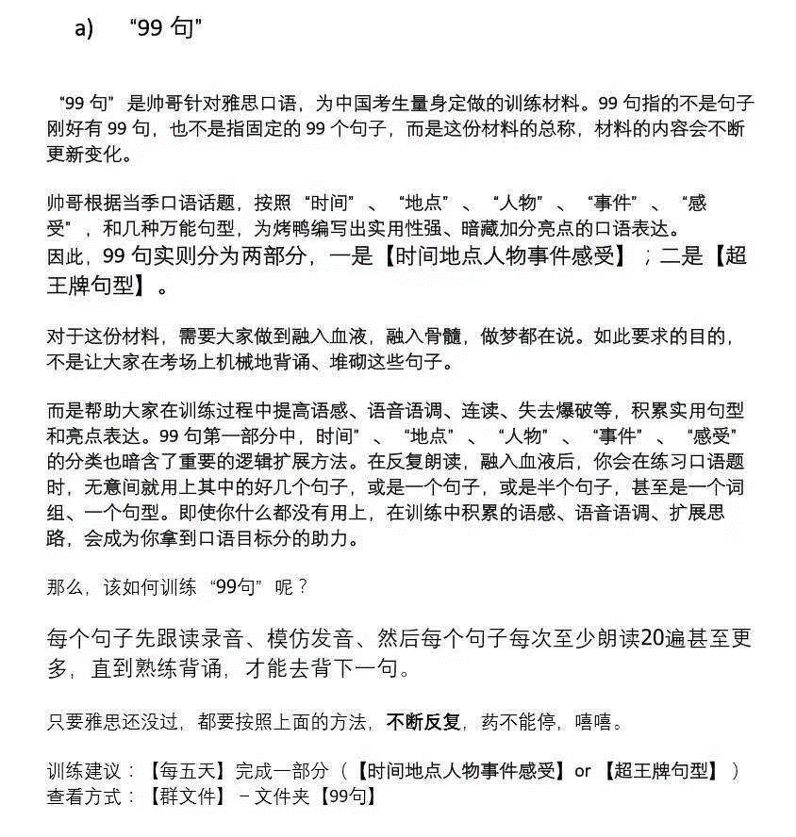

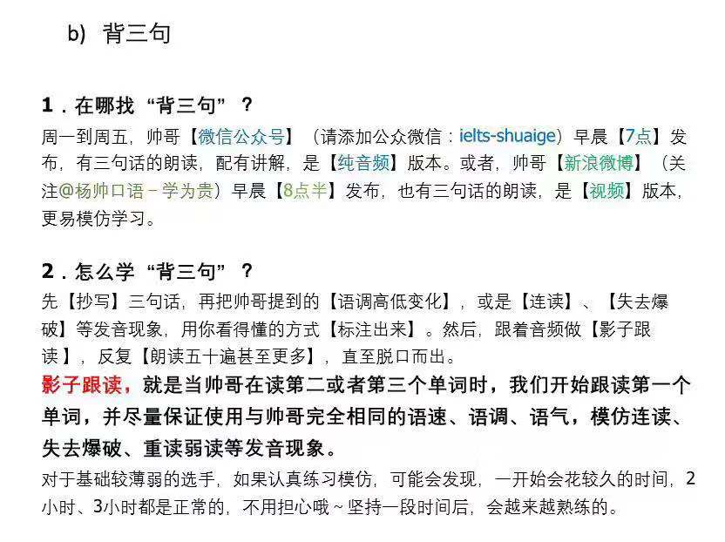

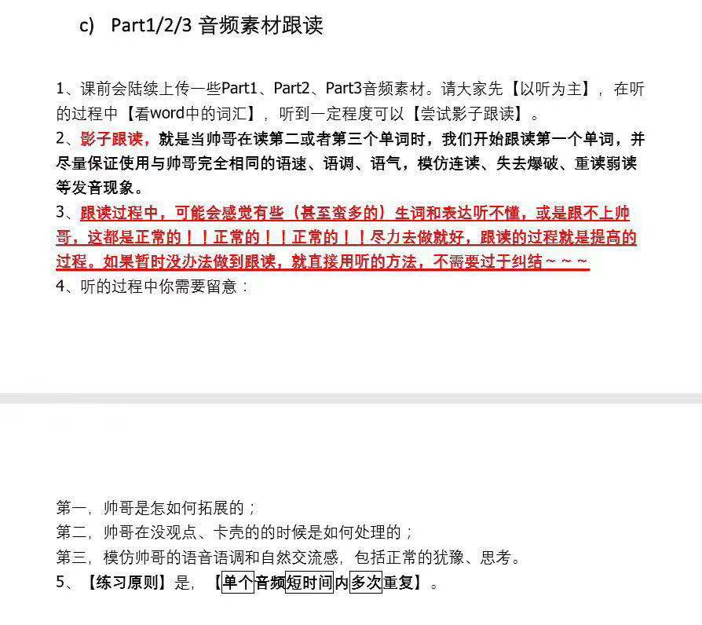

语料库用法
G类1语料库简单介绍
特别注意：
① 大小写不重要。王陆说所有答案全部大写，或者何琼说的全小写，理论上说都可以，我
个人建议，根据上下文，应该大写就大写，应该小写就小写，因为需要大写的东西很少
② 王陆的课程注意一定要听如何使用王陆语料库，记好笔记，这里很重要。

2. 每天刷语料库，听写练习
语料库就是听力的机经词汇，不要去看杂七杂八的词汇书或者 app背单词。如果你可以把语料库的 3，4，5，8，11这几章准备的很好，听力的词汇就不会有任何问题。右边是正确率和分数对照表。
第 3章 | 名词 | 加速到 1.4,1.6倍速 | 只需做横向测试
（9个test）
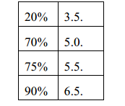
第 4章 | 副词形容词 | 加速到 1.4,1.6倍速 | 只需做横向测试
（4个test）
第5章 | 词组吞音连读 | 1倍速 | 只需做横向测试
（12个 test）
第 8章 | 数字钱数地址专业日期 | 1倍速 | 只需做横向测试
（6个部分）
第11章 | 测试 | 词组 1倍速，单词 1.6倍速 | 只需做横向测试
（4个 test）

听写语料库你应该这样做：
做法 | 需要 | 备注

听写单词 | 听写本 | 最好是高中那种翻页的单线本，不要用特别高级的本子，要随意
 |  | 整洁，本子对折，竖着写单词。封面上要写听写本 1，听写本 2….
对照书批改 | 红笔 | 计算正确率
 |  | 在原来听写本上直接批改第一遍，中文不知道的也要写在旁边
 |  | 正确率写在每个 test旁边

订正 | A4纸 | 竖着写，边听边读边写一个单词 20遍，然后再下一个

写到改错本 | 改错本 | 和听写本一样的本子，对折竖着写按照每个 test去整理错误的词+
 |  | 中文含义（不用写音标，浪费时间）。封面写改错本 1，2，3….
这样 4步写完，才算一个 test做完。345811这几章都过完一遍，如果正确率稳定，下一遍 就可以开始加速到 1.4,第三遍加速到 1.6（可以用暴风影音，qq音乐，AVplayer等加速软件 加速）。不断循环去做。但是如果正确率比较低，不够稳定，第二遍 345811还是保持 1倍， 直到自己稳定。

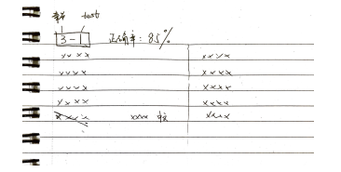
注意
① 按照自己的程度选择 3个 test左右的量来听写订正。
② 不要一遍又一遍的听写同一个小节，即使当天听写 5,6遍到了90%，过几天还会忘的。所以不要这样浪费时间，能快速的把总内容听写一遍才是关键。
③ 听写任何过程中，不可以使用暂停键，必须一下子做完一个 test。
④ 碰巧做对的这一次可以不订正，因为早晚都会再错，但是还是要把中文写在旁边
⑤ 这五个章节都在 95%以上，若还有时间可以听写其他章节，否则不要去听，就专注这几个章节足够了！
⑥ 在考试前两周，只需要复习自己最后一遍错词本，因为这些词是硬骨头，那么多遍都没有记下来，所以考前一定强化一下
⑦ 语料库正确率计算注意： 不算错误的： 1. 单复数错误，因为有语音差别。 2. 同音异形词不计算，例如 to, two，但是你要知道哪一个才是雅思会考的机经词汇。 3. 英式或美式拼写都可以的，例如 travelling=traveling。考试中听力卷子上英式美式拼写都可以，因为剑桥书后答案有同时给两个拼写, 大家不用担心。如果正确率〉 50% ，那么继续听写 改错 总结背诵出错的词汇如果正确率《 50% ，那么可以先背诵，再听写 改错 总结背诵出错的词汇如果有顽强的毅力，建议大家直接听写，这样效果更好。

